关系图
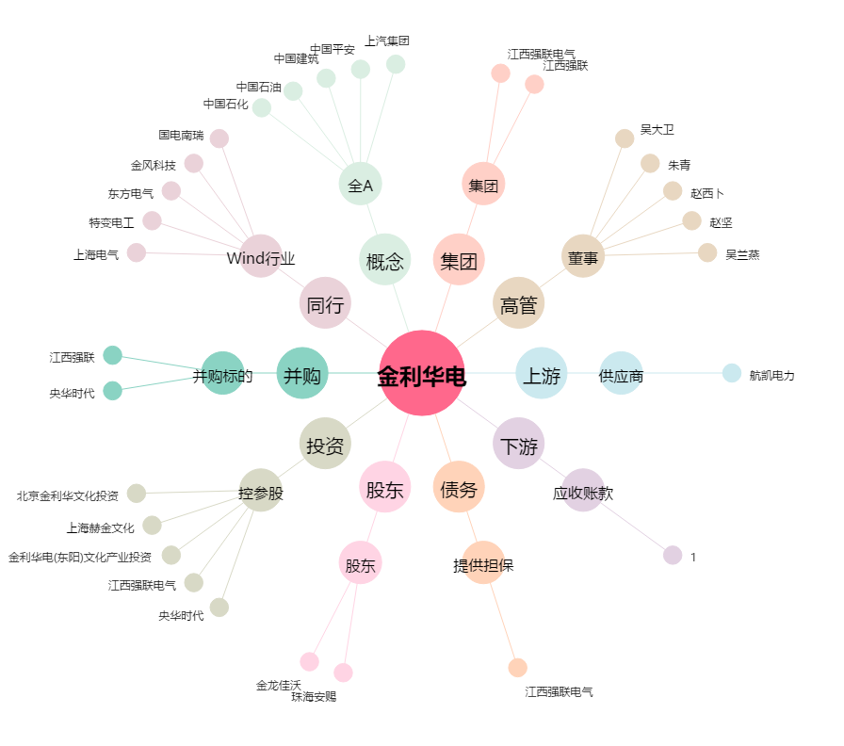
金利华电[300069.SZ] - 关系概览图

